使用教程
 |  |  | 不想看文档版可以看链接 |  |  | 终末地计算器变得这么方便了，你居然没用过！！

汤汤使用教程 |  | 1 | 从主c角色库或者拐角色库选择角色
 |  | 2 | 从c列的某个单元格，值为数值栏开始，将整个数值栏按下ctrl+c复制，如图下

 |  | 3 | 点击计算器模板，往下拖到a86单元格，按右键，选择链接复制
 |  | 4 | 滚轮往上到超级表，只用编辑技能名称和增益栏（也就是红字列），然后就是自由的出招算伤害了

 |  |  |  | 你是个合格的汤汤，这么复杂的计算器都能独自掌握

进阶教学·陈千语都能学会

 |  | 5 | 返回主c角色库，调整精锻等级，技能等级 |  |  |  |  |  |  | 只要你保证第三步操作正确，你是链接复制到计算器的

 |  | 6 | 调整武器和装备时，要注意到绿色词条有所变化，随着角色面板的词条也有所变化

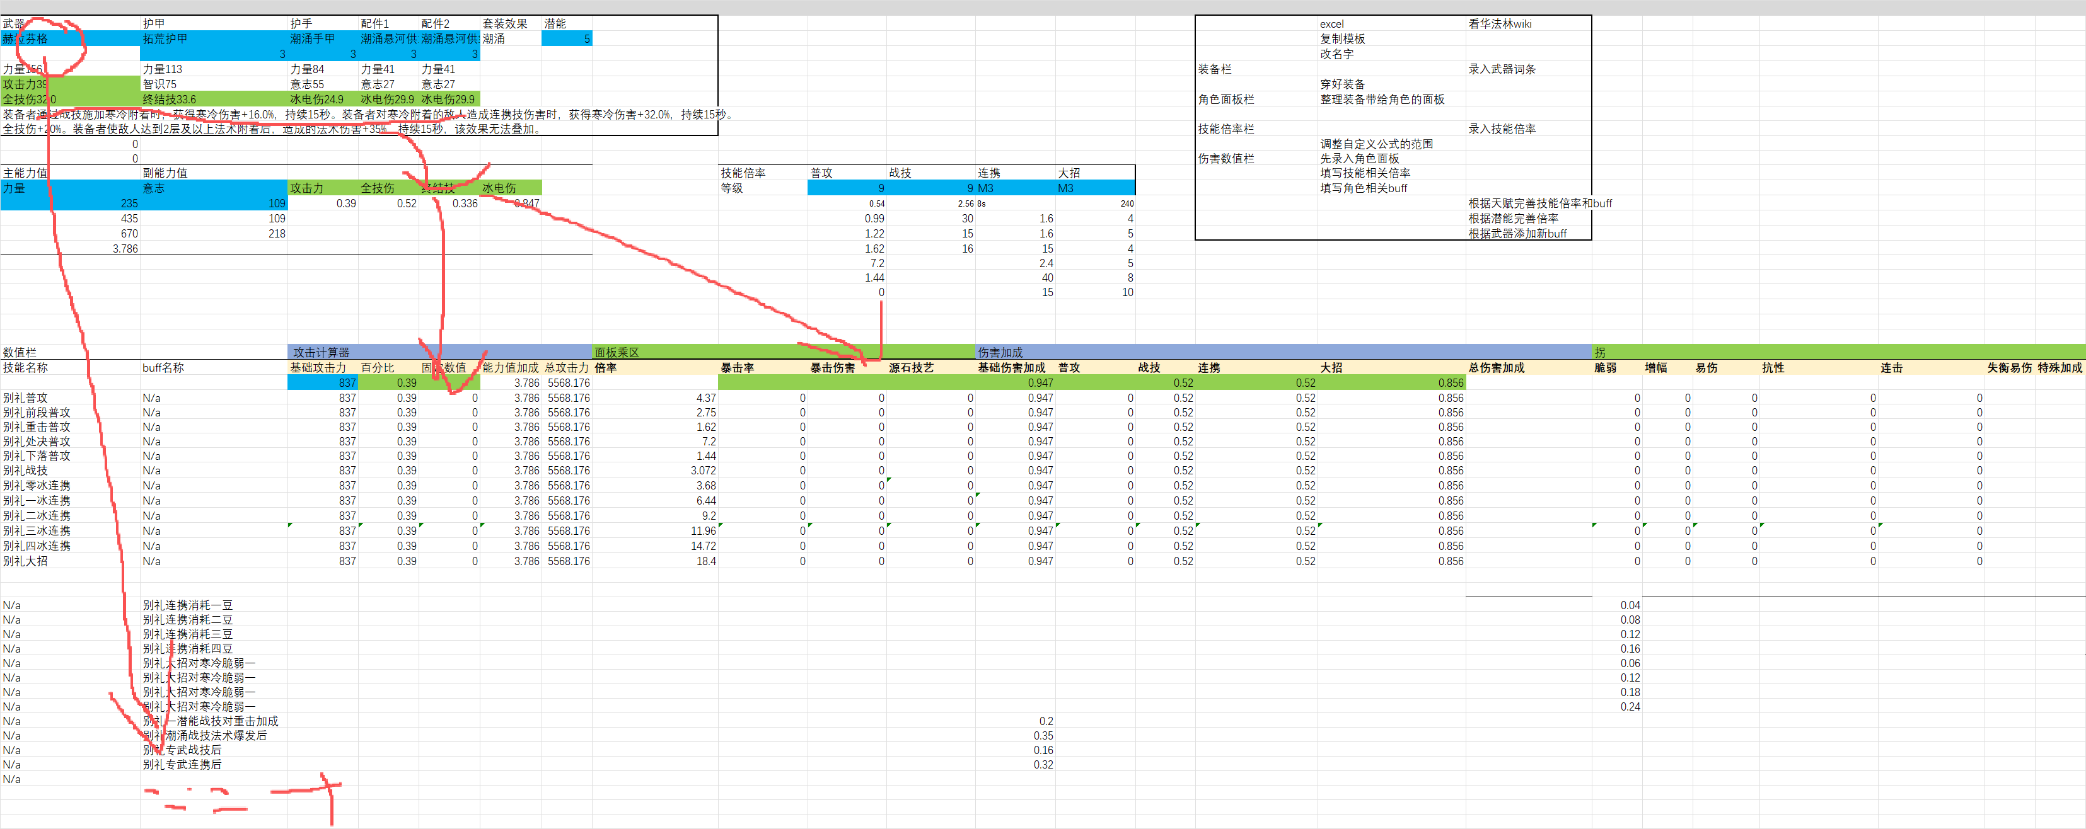

 |  | 7 | 发现武器的珠子对应不上（默认994珠子），直接跳转武器库直接修改数值，再在数值栏的下方buff栏修改武器数值 |  |  |  |  |  |  |  |  |  |  |  | 用完之后可以用994武器库直接覆盖，不用一个个还原

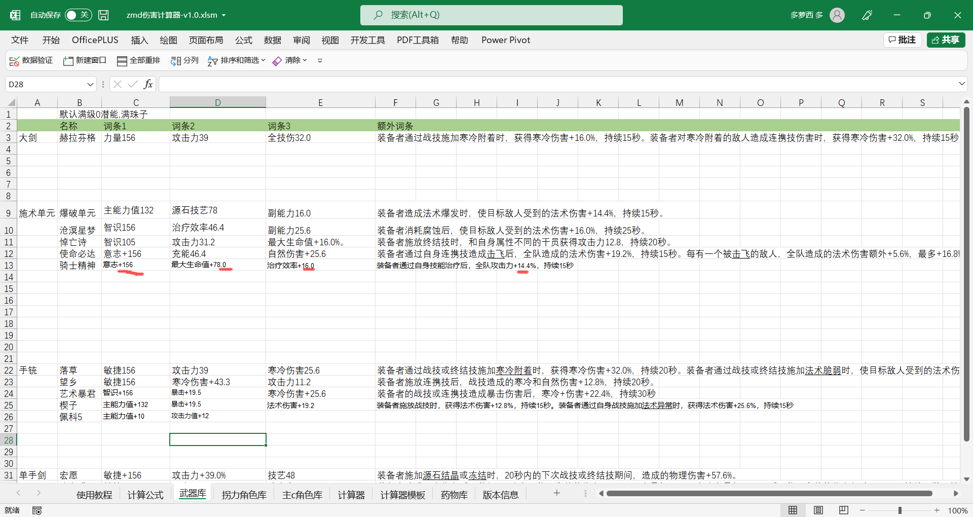

 |  |  | 恭喜你,你已经完全掌握了灵活使用计算器了

管理员都能学会 |  |  | 到了这一步，说明你对伤害计算有一定了解了，向zmd高手进军。一起来制作你喜欢的干员吧

 |  | 1 | 首先你要对zmd的出伤逻辑有概念，还不清楚的，可以打开计算公式简单学习一下
 |  | 2 | 录制单人打罗丹的视频素材，对角色大部分的出伤情况和上拐的个数有参考依据，以及打开网页华法琳wiki
 |  | 3 | 复制角色库最下方的干员模板，建议拖动A：A列的最左边列往下拖动复制，直接右键,选择插入复制单元格
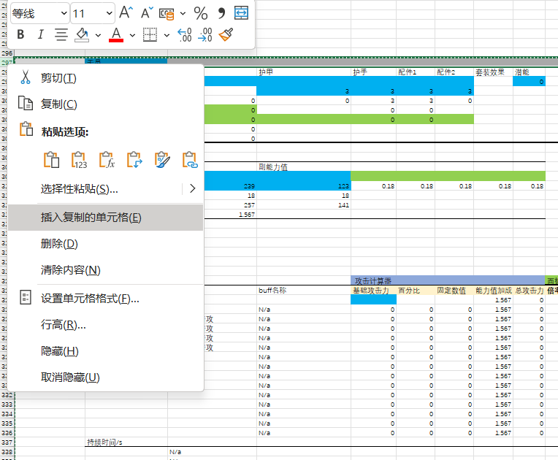

 |  | 4 | 从左上往右下一次填写，装备栏，角色面板栏，技能倍率栏，的其中蓝色单元格和绿色单元格
 |  |  | 其中装备所带来的主能力值，主能力百分比提升已经自动计算了，无需管理员额外计算。
 |  |  | 加固定攻击力值的词条点击绿色单元格下一格，将公式最后的/100手动删除

 |  | 5 | 技能倍率栏，需要你对excel有一定了解，在角色库的最右边放着对应角色的技能倍率，查询华法琳wiki，将倍率一一复制到对应角色，
 |  |  | 再对技能倍率栏的蓝色单元格下一格的公式的第二参数进行修改，一定要是整行的数据，不懂的可以查询之前做好的干员进行查询

 |  | 6 | 所有工作准备好了，到了最重要的数值栏的填写了
 |  |  | 首先根据角色面板栏的绿色单元格，来填写角色面板的绿色单元格 |  |  |  |  |  |  |  |  |  |  |  |  |  |  | 填写角色面板
 |  |  | 之后填写技能名称和伤害倍率，利用各种sum和product公式结合技能倍率栏填写相关倍率
 |  |  |  |  |  |  |  |  |  |  |  |  |  |  |  |  |  | 填写技能名称
 |  |  | 技能名称和拐名称填写顺序，普攻(5段的自动填写了，4段的需要手动修改） ->战技 ->连携 -> 大招 -> 天赋的额外倍率 -> 潜能 -> 套装 -> 武器
 |  |  |  |  |  |  |  |  |  |  |  |  |  |  |  |  |  | 填写buff名称
 |  |  | 例如伊冯的大招持续7s，加尾端伤害持续8.3s，超过了杰哥大招的覆盖，且大招转身前在叠层暴击暴伤，所以要分段描述技能
 |  |  | 也就是说技能分的越多段，buff就更好填写，伤害计算就越精准
 |  |  | 技能描述尽可能是全中文，拐名称最好附带触发条件

 |  | 7 | 使用计算器时，建议新建一个工作表叫做****队伍，将队伍4人所有信息复制粘贴。再复制出一个计算器

 |  | 8 | 有bug可以找版本信息的作者投诉交流。由于最后的总伤计算与管理员对终末地的buff与技能的理解，我不敢保证最后的结果一定是对的。
 |  |  | 一切以实际游戏为准。有时候不一定是计算器公式出错了。
 |  |  | 至于为什么大多数时候单次伤害和计算器不一致，因为yj把装备词条的两位小数点后面的数字隐藏掉了。也就是说buff上的越多误差就越大
 |  |  | 作者不会解包数据，能力有限。

 |  | 9 | 完结撒花！！！

干员模板
 | 干员
 | 装备栏 | 武器 | 护甲 | 护手 | 配件1 | 配件2 | 套装效果 | 潜能 |  |  |  |  |  |  |  |  | excel | 看华法林wiki |  |  |  |  |  |  |  |  |  |  |  | 普攻
 | 名称 |  |  |  |  |  |  | 0 |  |  |  |  |  |  |  |  | 复制模板 |  |  |  |  |  |  |  |  |  |  |  |  | 普攻第一段倍率 | 23% | 25% | 27% | 29% | 32% | 34% | 36% | 39% | 41% | 44% | 47% | 51%
 | 等级 |  | 3 | 3 | 3 | 3 |  |  |  |  |  |  |  |  |  |  | 改名字 |  |  |  |  |  |  |  |  |  |  |  |  | 普攻第二段倍率 | 25% | 28% | 30% | 33% | 35% | 38% | 40% | 43% | 45% | 48% | 52% | 56%
 | 词条1 | 0 | #NAME? | #NAME? | #NAME? | #NAME? |  |  |  |  |  |  |  |  |  | 装备栏 |  | 录入武器词条 |  |  |  |  |  |  |  |  |  |  |  | 普攻第三段倍率 | 35% | 39% | 42% | 46% | 49% | 53% | 56% | 60% | 63% | 67% | 73% | 79%
 | 词条2 | 0 |  |  |  |  |  |  |  |  |  |  |  |  |  |  | 穿好装备 |  |  |  |  |  |  |  |  |  |  |  |  | 普攻第四段倍率 | 37% | 40% | 44% | 47% | 51% | 55% | 58% | 62% | 66% | 70% | 76% | 82%
 | 词条3 | 0 |  |  |  |  |  |  |  |  |  |  |  |  |  | 角色面板栏 | 整理装备带给角色的面板 |  |  |  |  |  |  |  |  |  |  |  |  | 普攻第五段倍率 | 50% | 55% | 60% | 65% | 70% | 75% | 80% | 85% | 90% | 96% | 104% | 113%
 | 武器效果 | 0 |  |  |  |  |  |  |  |  |  |  |  |  |  |  |  |  |  |  |  |  |  |  |  |  |  |  |  | 处决攻击倍率 | 400% | 440% | 480% | 520% | 560% | 600% | 640% | 680% | 720% | 770% | 830% | 900%
 | 套装效果 | #NAME? |  |  |  |  |  |  |  |  |  |  |  |  |  | 技能倍率栏 |  | 录入技能倍率 |  |  |  |  |  |  |  |  |  |  |  | 下落攻击倍率 | 80% | 88% | 96% | 104% | 112% | 120% | 128% | 136% | 144% | 154% | 166% | 180%
 |  |  |  |  |  |  |  |  |  |  |  |  |  |  |  |  | 调整自定义公式的范围
 |  |  |  |  |  |  |  |  |  |  |  |  |  |  |  | 伤害数值栏 | 先录入角色面板
 | 角色面板栏 | 主能力值 | 副能力值 |  |  |  |  |  |  | 技能倍率 | 普攻 | 战技 | 连携 | 大招 |  |  | 填写技能相关倍率 |  |  |  |  |  |  |  |  |  |  |  |  | 战技
 |  |  |  |  |  |  |  |  |  | 等级 | 9 | 9 | 9 | 9 |  |  | 填写角色相关buff
 | 角色 | 239 | 123 | #NAME? | #NAME? | #NAME? | #NAME? | #NAME? |  |  | #NAME? | #NAME? | #NAME? | #NAME? |  |  |  | 根据天赋完善技能倍率和buff
 | 装备 | #NAME? | #NAME? |  |  |  |  |  |  |  |  |  |  |  |  |  |  | 根据潜能完善倍率
 | 总计 | #NAME? | #NAME? |  |  |  |  |  |  |  |  |  |  |  |  |  |  | 根据武器添加新buff
 | 能力值加成 | #NAME?

 |  | 数值栏 |  | 攻击计算器 |  |  |  |  | 面板乘区 |  |  |  | 伤害加成 |  |  |  |  |  | 拐 |  |  |  |  |  |  |  |  |  |  | 连携
 | 面板 | 技能名称 | buff名称 | 基础攻击力 | 百分比 | 固定数值 | 能力值加成 | 总攻击力 | 倍率 | 暴击率 | 暴击伤害 | 源石技艺 | 基础伤害加成 | 普攻 | 战技 | 连携 | 大招 | 总伤害加成 | 脆弱 | 增幅 | 易伤 | 抗性 | 连击 | 失衡易伤 | 特殊加成
 | 干员面板 |  |  |  |  |  | #NAME? | #NAME?
 |  | 干员普攻 | N/a | 0 | 0 | 0 | #NAME? | #NAME? | #NAME? | 0 | 0 | 0 | 0 | 0 | 0 | 0 | 0 |  | 0 | 0 | 0 | 0 | 0
 |  | 干员前段普攻 | N/a | 0 | 0 | 0 | #NAME? | #NAME? | #NAME? | 0 | 0 | 0 | 0 | 0 | 0 | 0 | 0 |  | 0 | 0 | 0 | 0 | 0
 |  | 干员重击普攻 | N/a | 0 | 0 | 0 | #NAME? | #NAME? | 0 | 0 | 0 | 0 | 0 | 0 | 0 | 0 | 0 |  | 0 | 0 | 0 | 0 | 0
 |  | 干员处决普攻 | N/a | 0 | 0 | 0 | #NAME? | #NAME? | 0 | 0 | 0 | 0 | 0 | 0 | 0 | 0 | 0 |  | 0 | 0 | 0 | 0 | 0
 |  | 干员下落普攻 | N/a | 0 | 0 | 0 | #NAME? | #NAME? | 0 | 0 | 0 | 0 | 0 | 0 | 0 | 0 | 0 |  | 0 | 0 | 0 | 0 | 0
 |  |  | N/a | 0 | 0 | 0 | #NAME? | #NAME? |  | 0 | 0 | 0 | 0 | 0 | 0 | 0 | 0 |  | 0 | 0 | 0 | 0 | 0 |  |  |  |  |  |  | 终结技
 |  |  | N/a | 0 | 0 | 0 | #NAME? | #NAME? |  | 0 | 0 | 0 | 0 | 0 | 0 | 0 | 0 |  | 0 | 0 | 0 | 0 | 0
 |  |  | N/a | 0 | 0 | 0 | #NAME? | #NAME? |  | 0 | 0 | 0 | 0 | 0 | 0 | 0 | 0 |  | 0 | 0 | 0 | 0 | 0
 |  |  | N/a | 0 | 0 | 0 | #NAME? | #NAME? |  | 0 | 0 | 0 | 0 | 0 | 0 | 0 | 0 |  | 0 | 0 | 0 | 0 | 0
 |  |  | N/a | 0 | 0 | 0 | #NAME? | #NAME? |  | 0 | 0 | 0 | 0 | 0 | 0 | 0 | 0 |  | 0 | 0 | 0 | 0 | 0
 |  |  | N/a | 0 | 0 | 0 | #NAME? | #NAME? |  | 0 | 0 | 0 | 0 | 0 | 0 | 0 | 0 |  | 0 | 0 | 0 | 0 | 0
 |  |  | N/a | 0 | 0 | 0 | #NAME? | #NAME? |  | 0 | 0 | 0 | 0 | 0 | 0 | 0 | 0 |  | 0 | 0 | 0 | 0 | 0
 |  |  | N/a | 0 | 0 | 0 | #NAME? | #NAME? |  | 0 | 0 | 0 | 0 | 0 | 0 | 0 | 0 |  | 0 | 0 | 0 | 0 | 0
 |  |  | N/a | 0 | 0 | 0 | #NAME? | #NAME? |  | 0 | 0 | 0 | 0 | 0 | 0 | 0 | 0 |  | 0 | 0 | 0 | 0 | 0
 | 持续时间/s
 |  | N/a
 |  | N/a
 |  | N/a
 |  | N/a
 |  | N/a
 |  | N/a
 |  | N/a
 |  | N/a
 |  | N/a
 |  | N/a
 |  | N/a
 |  | N/a
 |  | N/a

计算器模板

 |  |  |  |  |  |  |  |  |  |  |  |  | 普通干员充能阈值计算
 |  |  |  |  |  |  |  |  |  |  |  |  | 单位/次数 | 干员战技返还技力 | 热启动爆发轴 | 充能轴 | 爆发轴 | 干员所需大招能量 | 干员实际回能 | 干员充能阈值
 |  |  |  |  |  |  |  |  |  |  |  | 释放战技数 | 干员一战技 | 0 |  |  |  | 90 | 0 | #DIV/0!
 |  |  |  |  |  |  |  |  |  |  |  | 释放连携数 | 连携
 |  |  |  |  |  |  |  |  |  |  |  |  | 干员二战技 | 0 |  |  |  |  | 0 | #DIV/0!
 |  |  |  |  |  |  |  |  |  |  |  |  | 连携
 |  |  |  |  |  |  |  |  |  |  |  |  | 干员三战技 | 0 |  |  |  |  | 0 | #DIV/0!
 |  |  |  |  |  |  |  |  |  |  |  |  | 连携
 |  |  |  |  |  |  |  |  |  |  |  |  | 干员四战技 | 0 |  |  |  |  | 0 | #DIV/0!
 |  |  |  |  |  |  |  |  |  |  |  |  | 连携
 |  |  |  |  |  |  |  |  |  |  |  |  |  | 队伍消耗技力 | 0 | 0 | 0
 |  |  |  |  |  |  |  |  |  |  |  |  |  | 全队回复能量 | 0 | 0 | 0

 |  | 0
 | 0 | 0
 | 0
列1 | 列2 | 列3 | 列4 | 列5 | buff图标 | 列6 | 列7 | 列8 | 列9 | 列10 | 列11 | 列12 | 列13 | 列14 | 列15 | 列16 | 列17 | 列18 | 列19 | 攻击计算器 | 列20 | 列21 | 列22 | 列23 | 面板乘区 | 列24 | 列25 | 列26 | 伤害加成 | 列27 | 列28 | 列29 | 列30 | 列31 | 拐 | 列32 | 列33 | 列34 | 列35 | 列36 | 列37 | 敌人乘区 | 列38 | 列39
技能名称 | 不暴击伤害 | 暴击期望伤害 | 暴击伤害 | 伤害占比 | 失衡 | 增益2 | 增益3 | 增益4 | 增益5 | 增益6 | 增益7 | 增益8 | 增益9 | 增益10 | 增益11 | 增益12 | 增益13 | 增益14 | 增益15 | 基础攻击力 | 百分比 | 固定数值 | 能力值加成 | 即时攻击力 | 倍率 | 暴击率 | 暴击伤害 | 源石技艺 | 基础伤害加成 | 普攻 | 战技 | 连携 | 大招 | 总伤害加成 | 脆弱 | 增幅 | 易伤 | 抗性 | 连击 | 失衡易伤 | 特殊加成 | 防御区 | 各属性抗性区在开发 | 敌人减伤区

 | 0 | 0 | 0 | #DIV/0! | 否 |  |  |  |  |  |  |  |  |  |  |  |  |  |  | 0 | 0 | 0 | 0 | 0 | 0 | 0 | 1 | 1 | 0 | 0 | 0 | 0 | 0 | 1 | 1 | 1 | 1 | 1 | 1 | 1 |  | 0.5
 | 0 | 0 | 0 | #DIV/0! | 否 |  |  |  |  |  |  |  |  |  |  |  |  |  |  | 0 | 0 | 0 | 0 | 0 | 0 | 0 | 1 | 1 | 0 | 0 | 0 | 0 | 0 | 1 | 1 | 1 | 1 | 1 | 1 | 1 |  | 0.5
 | 0 | 0 | 0 | #DIV/0! | 否 |  |  |  |  |  |  |  |  |  |  |  |  |  |  | 0 | 0 | 0 | 0 | 0 | 0 | 0 | 1 | 1 | 0 | 0 | 0 | 0 | 0 | 1 | 1 | 1 | 1 | 1 | 1 | 1 |  | 0.5
 | 0 | 0 | 0 | #DIV/0! | 否 |  |  |  |  |  |  |  |  |  |  |  |  |  |  | 0 | 0 | 0 | 0 | 0 | 0 | 0 | 1 | 1 | 0 | 0 | 0 | 0 | 0 | 1 | 1 | 1 | 1 | 1 | 1 | 1 |  | 0.5
 | 0 | 0 | 0 | #DIV/0! | 否 |  |  |  |  |  |  |  |  |  |  |  |  |  |  | 0 | 0 | 0 | 0 | 0 | 0 | 0 | 1 | 1 | 0 | 0 | 0 | 0 | 0 | 1 | 1 | 1 | 1 | 1 | 1 | 1 |  | 0.5
 | 0 | 0 | 0 | #DIV/0! | 否 |  |  |  |  |  |  |  |  |  |  |  |  |  |  | 0 | 0 | 0 | 0 | 0 | 0 | 0 | 1 | 1 | 0 | 0 | 0 | 0 | 0 | 1 | 1 | 1 | 1 | 1 | 1 | 1 |  | 0.5
 | 0 | 0 | 0 | #DIV/0! | 否 |  |  |  |  |  |  |  |  |  |  |  |  |  |  | 0 | 0 | 0 | 0 | 0 | 0 | 0 | 1 | 1 | 0 | 0 | 0 | 0 | 0 | 1 | 1 | 1 | 1 | 1 | 1 | 1 |  | 0.5
 | 0 | 0 | 0 | #DIV/0! | 否 |  |  |  |  |  |  |  |  |  |  |  |  |  |  | 0 | 0 | 0 | 0 | 0 | 0 | 0 | 1 | 1 | 0 | 0 | 0 | 0 | 0 | 1 | 1 | 1 | 1 | 1 | 1 | 1 |  | 0.5
 | 0 | 0 | 0 | #DIV/0! | 否 |  |  |  |  |  |  |  |  |  |  |  |  |  |  | 0 | 0 | 0 | 0 | 0 | 0 | 0 | 1 | 1 | 0 | 0 | 0 | 0 | 0 | 1 | 1 | 1 | 1 | 1 | 1 | 1 |  | 0.5
 | 0 | 0 | 0 | #DIV/0! | 否 |  |  |  |  |  |  |  |  |  |  |  |  |  |  | 0 | 0 | 0 | 0 | 0 | 0 | 0 | 1 | 1 | 0 | 0 | 0 | 0 | 0 | 1 | 1 | 1 | 1 | 1 | 1 | 1 |  | 0.5
 | 0 | 0 | 0 | #DIV/0! | 否 |  |  |  |  |  |  |  |  |  |  |  |  |  |  | 0 | 0 | 0 | 0 | 0 | 0 | 0 | 1 | 1 | 0 | 0 | 0 | 0 | 0 | 1 | 1 | 1 | 1 | 1 | 1 | 1 |  | 0.5
 | 0 | 0 | 0 | #DIV/0! | 否 |  |  |  |  |  |  |  |  |  |  |  |  |  |  | 0 | 0 | 0 | 0 | 0 | 0 | 0 | 1 | 1 | 0 | 0 | 0 | 0 | 0 | 1 | 1 | 1 | 1 | 1 | 1 | 1 |  | 0.5
 | 0 | 0 | 0 | #DIV/0! | 否 |  |  |  |  |  |  |  |  |  |  |  |  |  |  | 0 | 0 | 0 | 0 | 0 | 0 | 0 | 1 | 1 | 0 | 0 | 0 | 0 | 0 | 1 | 1 | 1 | 1 | 1 | 1 | 1 |  | 0.5
 | 0 | 0 | 0 | #DIV/0! | 否 |  |  |  |  |  |  |  |  |  |  |  |  |  |  | 0 | 0 | 0 | 0 | 0 | 0 | 0 | 1 | 1 | 0 | 0 | 0 | 0 | 0 | 1 | 1 | 1 | 1 | 1 | 1 | 1 |  | 0.5
 | 0 | 0 | 0 | #DIV/0! | 否 |  |  |  |  |  |  |  |  |  |  |  |  |  |  | 0 | 0 | 0 | 0 | 0 | 0 | 0 | 1 | 1 | 0 | 0 | 0 | 0 | 0 | 1 | 1 | 1 | 1 | 1 | 1 | 1 |  | 0.5
 | 0 | 0 | 0 | #DIV/0! | 否 |  |  |  |  |  |  |  |  |  |  |  |  |  |  | 0 | 0 | 0 | 0 | 0 | 0 | 0 | 1 | 1 | 0 | 0 | 0 | 0 | 0 | 1 | 1 | 1 | 1 | 1 | 1 | 1 |  | 0.5
 | 0 | 0 | 0 | #DIV/0! | 否 |  |  |  |  |  |  |  |  |  |  |  |  |  |  | 0 | 0 | 0 | 0 | 0 | 0 | 0 | 1 | 1 | 0 | 0 | 0 | 0 | 0 | 1 | 1 | 1 | 1 | 1 | 1 | 1 |  | 0.5
 | 0 | 0 | 0 | #DIV/0! | 否 |  |  |  |  |  |  |  |  |  |  |  |  |  |  | 0 | 0 | 0 | 0 | 0 | 0 | 0 | 1 | 1 | 0 | 0 | 0 | 0 | 0 | 1 | 1 | 1 | 1 | 1 | 1 | 1 |  | 0.5
 | 0 | 0 | 0 | #DIV/0! | 否 |  |  |  |  |  |  |  |  |  |  |  |  |  |  | 0 | 0 | 0 | 0 | 0 | 0 | 0 | 1 | 1 | 0 | 0 | 0 | 0 | 0 | 1 | 1 | 1 | 1 | 1 | 1 | 1 |  | 0.5
 | 0 | 0 | 0 | #DIV/0! | 否 |  |  |  |  |  |  |  |  |  |  |  |  |  |  | 0 | 0 | 0 | 0 | 0 | 0 | 0 | 1 | 1 | 0 | 0 | 0 | 0 | 0 | 1 | 1 | 1 | 1 | 1 | 1 | 1 |  | 0.5
 | 0 | 0 | 0 | #DIV/0! | 否 |  |  |  |  |  |  |  |  |  |  |  |  |  |  | 0 | 0 | 0 | 0 | 0 | 0 | 0 | 1 | 1 | 0 | 0 | 0 | 0 | 0 | 1 | 1 | 1 | 1 | 1 | 1 | 1 |  | 0.5
 | 0 | 0 | 0 | #DIV/0! | 否 |  |  |  |  |  |  |  |  |  |  |  |  |  |  | 0 | 0 | 0 | 0 | 0 | 0 | 0 | 1 | 1 | 0 | 0 | 0 | 0 | 0 | 1 | 1 | 1 | 1 | 1 | 1 | 1 |  | 0.5
 | 0 | 0 | 0 | #DIV/0! | 否 |  |  |  |  |  |  |  |  |  |  |  |  |  |  | 0 | 0 | 0 | 0 | 0 | 0 | 0 | 1 | 1 | 0 | 0 | 0 | 0 | 0 | 1 | 1 | 1 | 1 | 1 | 1 | 1 |  | 0.5
 | 0 | 0 | 0 | #DIV/0! | 否 |  |  |  |  |  |  |  |  |  |  |  |  |  |  | 0 | 0 | 0 | 0 | 0 | 0 | 0 | 1 | 1 | 0 | 0 | 0 | 0 | 0 | 1 | 1 | 1 | 1 | 1 | 1 | 1 |  | 0.5
 | 0 | 0 | 0 | #DIV/0! | 否 |  |  |  |  |  |  |  |  |  |  |  |  |  |  | 0 | 0 | 0 | 0 | 0 | 0 | 0 | 1 | 1 | 0 | 0 | 0 | 0 | 0 | 1 | 1 | 1 | 1 | 1 | 1 | 1 |  | 0.5
 | 0 | 0 | 0 | #DIV/0! | 否 |  |  |  |  |  |  |  |  |  |  |  |  |  |  | 0 | 0 | 0 | 0 | 0 | 0 | 0 | 1 | 1 | 0 | 0 | 0 | 0 | 0 | 1 | 1 | 1 | 1 | 1 | 1 | 1 |  | 0.5
 | 0 | 0 | 0 | #DIV/0! | 否 |  |  |  |  |  |  |  |  |  |  |  |  |  |  | 0 | 0 | 0 | 0 | 0 | 0 | 0 | 1 | 1 | 0 | 0 | 0 | 0 | 0 | 1 | 1 | 1 | 1 | 1 | 1 | 1 |  | 0.5
 | 0 | 0 | 0 | #DIV/0! | 否 |  |  |  |  |  |  |  |  |  |  |  |  |  |  | 0 | 0 | 0 | 0 | 0 | 0 | 0 | 1 | 1 | 0 | 0 | 0 | 0 | 0 | 1 | 1 | 1 | 1 | 1 | 1 | 1 |  | 0.5
 | 0 | 0 | 0 | #DIV/0! | 否 |  |  |  |  |  |  |  |  |  |  |  |  |  |  | 0 | 0 | 0 | 0 | 0 | 0 | 0 | 1 | 1 | 0 | 0 | 0 | 0 | 0 | 1 | 1 | 1 | 1 | 1 | 1 | 1 |  | 0.5
 | 0 | 0 | 0 | #DIV/0! | 否 |  |  |  |  |  |  |  |  |  |  |  |  |  |  | 0 | 0 | 0 | 0 | 0 | 0 | 0 | 1 | 1 | 0 | 0 | 0 | 0 | 0 | 1 | 1 | 1 | 1 | 1 | 1 | 1 |  | 0.5
 | 0 | 0 | 0 | #DIV/0! | 否 |  |  |  |  |  |  |  |  |  |  |  |  |  |  | 0 | 0 | 0 | 0 | 0 | 0 | 0 | 1 | 1 | 0 | 0 | 0 | 0 | 0 | 1 | 1 | 1 | 1 | 1 | 1 | 1 |  | 0.5

 | 总伤 | 0
 | 轴长/s
 | dps | #DIV/0!
 | 消耗技力
 | dpsp | #DIV/0!

